Состояние и переходы
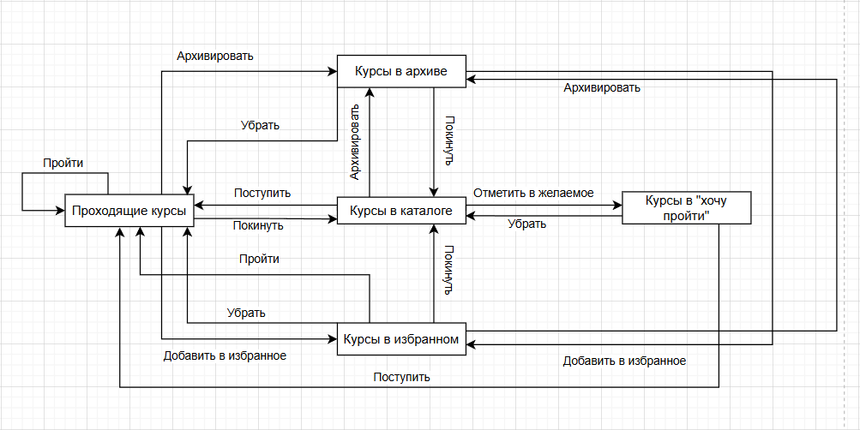
Курсы | Архивировать | Добавить в избранное | Поступить | Отметить в желаемое | Покинуть | Убрать | Пройти
Курсы в архиве | Не может пройзойти | В избранном | Не может произойти | Не может произойти | В каталоге | В прохождении | Не может произойти
Курсы в избранном | В архиве | Не может произойти | Не может произойти | Не может произойти | В каталоге | В прохождении | Сертификат
Проходящие курсы | В архиве | В избранном | Не может произойти | Не может произойти | В каталоге | Не может произойти | Сертификат
Курсы в каталоге | В архиве | Не может произойти | В прохождении | В "Хочу пройти" | Не может произойти | Не может произойти | Не может произойти
Курсы в "Хочу пройти" | Не может пройзойти | Не может произойти | В прохождении | Не может произойти | Не может произойти | Не может произойти | Не может произойти

Чек-Лист № 1 | "Архив" |  | Чек-лист № 3 | "Покинуть" |  | Чек-лист № 5 | "Пройденое" | Чек-лист № 7 | "Покинуть"
Проверка № 1 | Архивация избранных курсов |  | Проверка №1 | Прекращение обучения курса из архива |  | Проверка №1 | Прохождение избранного курса | Проверка №1 | Прекращение обучения курса из архива
Проверка № 2 | Архивация проходящих курсов |  | Проверка №2 | Прекращение обучения курса из избранного |  | Проверка №2 | Прохождение выбранного курса | Проверка №2 | Прекращение обучения курса из избранного
Проверка № 3 | Архивация курсов из каталога |  | Проверка №3 | Прекращение обучения проходящиего курса |  | Негативное тестирование |  | Проверка №3 | Прекращение обучения проходящиего курса
Негативное тестирование |  |  | Негативное тестирование |  |  | Проверка №3 | Прохождение курса из архива | Негативное тестирование
Проверка № 4 | Архивация курсов в архиве |  | Проверка №4 | Прекращение обучения курса из каталога |  | Проверка №4 | Прохождение курса из каталога | Проверка №4 | Прекращение обучения курса из каталога
Проверка № 5 | Архивация курсов в "Хочу пройти" |  | Проверка №5 | Прекращение обучения курса из "Хочу пройти" |  | Проверка №5 | Прохождение желаемого курса их "Хочу пройти" | Проверка №5 | Прекращение обучения курса из "Хочу пройти"

Чек-лист № 2 | "Поступление" |  | Чек-лист № 4 | "Желаемое" |  | Чек-лист № 6 | "Убрать"
Проверка №1 | Поступление на курс из каталога курсов |  | Проверка №1 | Отмечание желаемые курсы из каталога |  | Проверка №1 | Удаление курсов из архива для прохождения
Проверка №2 | Поступление на курс из "Хочу пройти" |  | Негативное тестирование |  |  | Проверка №2 | Удаление курсов из избранного для прохождения
Негативное тестирование |  |  | Проверка №2 | Отмечание желаемые курсы из избранных |  | Негативное тестирование
Проверка №3 | Поступление на курс из архива |  | Проверка №3 | Отмечание желаемые курсы из "Хочу пройти" |  | Проверка №3 | Удаление курсов из проходящих для прохождения
Проверка №4 | Поступление на курс из избранного |  | Проверка №4 | Отмечание желаемые курсы прохождения |  | Проверка №4 | Удаление курсов из проходящих для каталога
Проверка №5 | Поступление на курс в прохождении |  | Проверка №5 | Отмечание желаемые курсы из архива |  | Проверка №5 | Удаление курсов из проходящих для "Хочу пройти"

Попарное тестирование
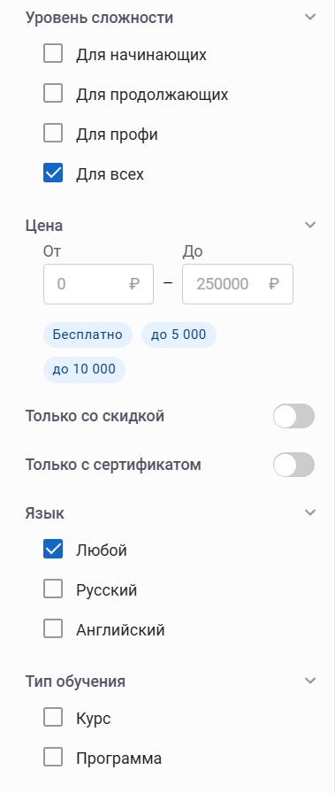
Название курса | Уровень сложности | Цена | Только со скидкой | Только с сертификатом | Язык | Тип обучения
Пустой | Выбран | Пустой | Выбран | Выбран | Выбран | Выбран
Существующий | Не выбран | Существующий | Не выбран | Не выбран | Не выбран | Не выбран
Не существующий |  | Не существующий

Generated Pairwise
 | Название курса | Уровень сложности | Цена | Только со скидкой | Только с сертификатом | Язык | Тип обучения
1 | Существующий | Выбран | Существующий | Выбран | Не выбран | Выбран | Не выбран
2 | Не существующий | Не выбран | Существующий | Не выбран | Не выбран | Не выбран | Не выбран
3 | Не существующий | Выбран | Не существующий | Выбран | Выбран | Выбран | Выбран
4 | Не существующий | Не выбран | Пустой | Не выбран | Не выбран | Не выбран | Не выбран
5 | Пустой | Не выбран | Пустой | Не выбран | Выбран | Не выбран | Выбран
6 | Пустой | Выбран | Существующий | Выбран | Не выбран | Выбран | Не выбран
7 | Пустой | Не выбран | Не существующий | Не выбран | Выбран | Не выбран | Выбран
8 | Пустой | Выбран | Пустой | Выбран | Не выбран | Выбран | Не выбран
9 | Пустой | Не выбран | Существующий | Не выбран | Выбран | Не выбран | Выбран
10 | Пустой | Выбран | Не существующий | Выбран | Не выбран | Выбран | Не выбран
11 | Существующий | Выбран | Не существующий | Выбран | Выбран | Выбран | Выбран
12 | Существующий | Не выбран | Пустой | Не выбран | Не выбран | Не выбран | Не выбран
13 | Существующий | Выбран | Существующий | Выбран | Выбран | Выбран | Выбран
14 | Существующий | Не выбран | Не существующий | Не выбран | Не выбран | Не выбран | Не выбран
15 | Существующий | Выбран | Пустой | Выбран | Выбран | Выбран | Выбран
16 | Существующий | Не выбран | Существующий | Не выбран | Не выбран | Не выбран | Не выбран
17 | Не существующий | Не выбран | Существующий | Не выбран | Выбран | Не выбран | Выбран
18 | Не существующий | Выбран | Не существующий | Выбран | Не выбран | Выбран | Не выбран
19 | Не существующий | Не выбран | Пустой | Не выбран | Выбран | Не выбран | Выбран
20 | Не существующий | Выбран | Существующий | Выбран | Не выбран | Выбран | Не выбран
21 | Не существующий | Не выбран | Не существующий | Не выбран | Выбран | Не выбран | Выбран
22 | Не существующий | Выбран | Пустой | Выбран | Не выбран | Выбран | Не выбран

